住宅価格、家賃、PRR指数
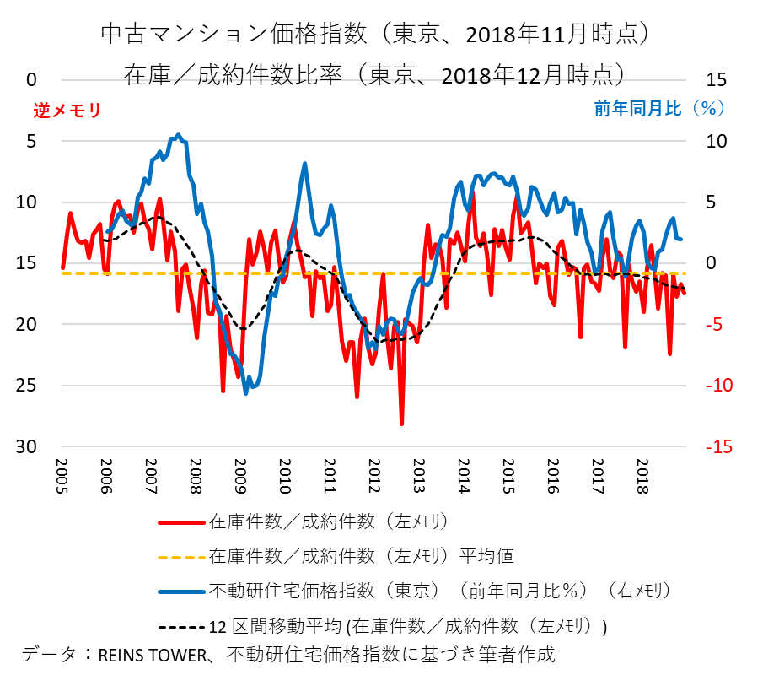
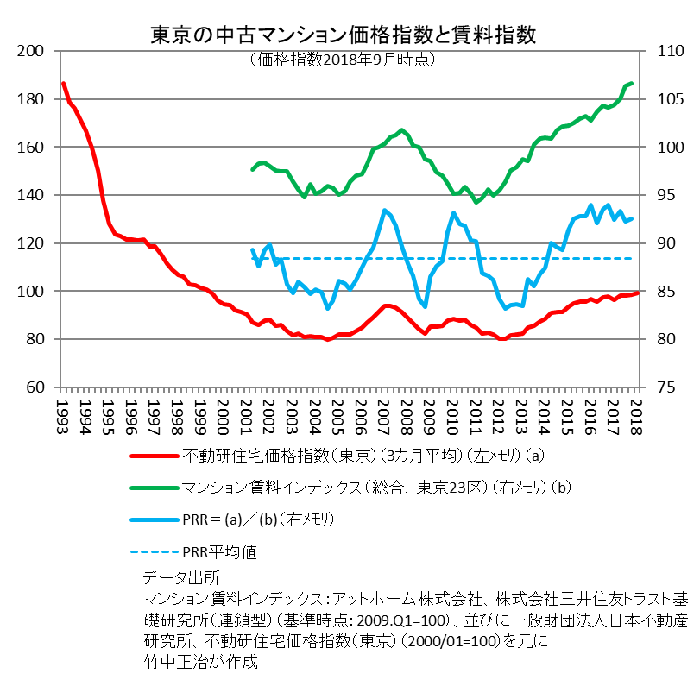
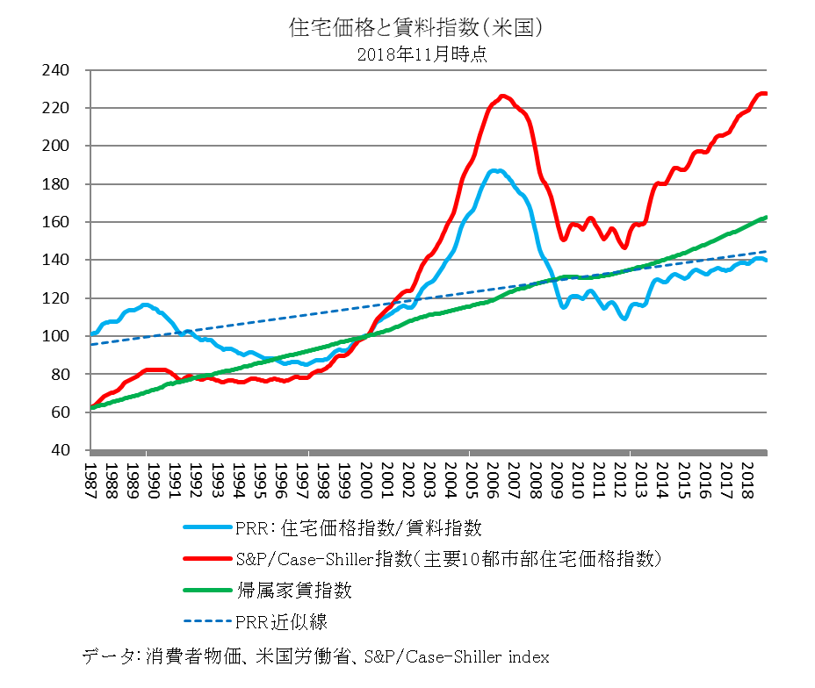

PRR(Price Rent Ratio)については弊著「稼ぐ経済学、黄金の波に乗る知の技法」（2013年、光文社）ご参照
従来掲載していました「リクルート住宅価格指数、同賃料指数」に基づく東京の中古マンション価格指数と賃料指数のグラフは、
著作権元の移動に伴い使用できなくなりました。
代わって「マンション賃料インデックス(エリア別）－総合」と「不動研住宅価格指数」でＰＲＲを計算しています。
以前のデータと違って、価格と賃料データの対象が完全に一致しているわけではない点にご注意ください。

不動研住宅価格指数 | http://www.reinet.or.jp/?page_id=14347
マンション賃料インデックス（エリア別）－総合 （有料） | http://www.athome.co.jp/contents/chintai/report/

